상품제안서
베이스어스 패드조이 4in1 C타입 멀티 허브 | 상품코드: F23485

 |  |  |  |  |  |  | 02-412-0044 | www.easy1.co.kr
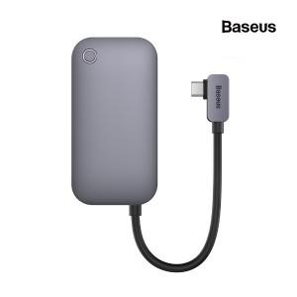

【상세/제작정보】

【인쇄/포장옵션】 | 실크 / 포장지포장

【공급단가】 | 수량 | 100~ | 300~ | 500~ | 1,000~ | 3,000~
*VAT별도 | 단가 | 52,380원 | 50,440원 | 48,500원 | 46,560원 | 45,390원

【상품 URL】 | https://dev.easy1.co.kr:443/src/goods_detail.php?gdno=23485

